상품제안서
몽크로스 스위스 티틀리스 | 상품코드: F14000

 |  |  |  |  |  |  | 02-412-0044 | www.easy1.co.kr
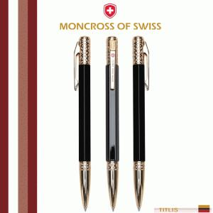 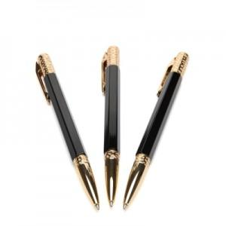 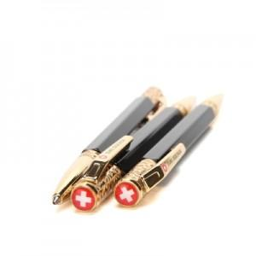

【상세/제작정보】

【인쇄/포장옵션】 | 레이저 / 포장지포장

【공급단가】 | 수량 | 10~ | 30~ | 50~ | 100~ | 500~
*VAT별도 | 단가 | 60,750원 | 58,500원 | 56,250원 | 54,000원 | 52,650원

【상품 URL】 | http://www.easy1.co.kr/src/goods_detail.php?gdno=14000

